Analise
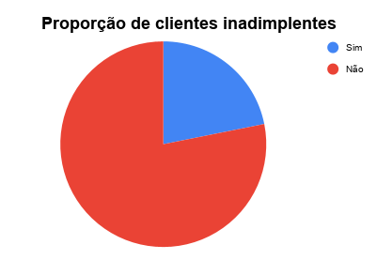
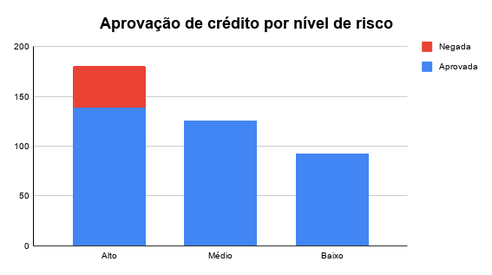
Pergunta de análise (Pergunta essencial) | Tipo de dado | Indicador ou cálculo | Gráfico | Insight | Cálculos auxiliares
Qual nível de risco é mais frequente? | Categórico | Alto: 181 | Médio: 126 | Baixo: 93 | Barras | A maior parte das solicitações está no nível de risco Alto. | Risco Alto | 181
Qual a proporção de clientes inadimplentes? | Categórico | 21,9% dos clientes são inadimplentes | Pizza | Cerca de 21,9% da base é inadimplente (85 de 389 clientes), contra 78,1% adimplentes. | Risco Médio | 126
Existe relação entre nível de risco e aprovação do crédito? | Categórico | Negadas por nível -> Alto: 42 | Médio: 0 | Baixo: 0 | Barras empilhadas | 100% das negativas de crédito ocorrem em clientes de risco Alto; Baixo e Médio têm aprovação total.

Nível de risco mais frequente

